Figure 2
I. Nombre de travailleurs détachés, en moyenne annuelle
retour sommaire

Nombre de travailleurs détachés, en moyenne annuelle, en Provence-Alpes-Côte d'Azur (données brutes) | Nombre de travailleurs détachés, en moyenne annuelle (données brutes)
 | effectifs régionaux
2018 | 9259.56
2019 | 9433.06
2020 | 8549.15
2021 | 8927.79
 |  | 2018 | 2019 | 2020 | 2021
 | Alpes-de-Haute-Provence | 142 | 165 | 151 | 128
 | Hautes-Alpes | 211 | 189 | 145 | 146
 | Alpes-Maritimes | 2,374 | 2,692 | 2,478 | 2,599
 | Bouches-du-Rhône | 4,859 | 4,753 | 4,387 | 4,738
 | Var | 949 | 930 | 767 | 821
 | Vaucluse | 725 | 704 | 621 | 495
 | Provence-Alpes-Côte d'Azur | 9,260 | 9,433 | 8,549 | 8,928
 | France métropolitaine | 68,064 | 72,034 | 57,616 | 57,231
 | Source : fichier statistique SIPSI, DGT-Dares. Calculs : Dreets Paca, Sese.

Source : fichier statistique SIPSI, DGT-Dares. Calculs : Dreets Paca, Sese.

Source : fichier statistique SIPSI, DGT-Dares. Calculs : Dreets Paca, Sese.

Figure 3
II. Évolution du nombre de travailleurs détachés, en moyenne annuelle
retour sommaire

Évolution du nombre de travailleurs détachés, en moyenne annuelle (données brutes, base 100 en 2018)

Source : fichier statistique SIPSI, DGT-Dares. Calculs : Dreets Paca, Sese.

Évolution du nombre de travailleurs détachés, en moyenne annuelle (données brutes, base 100 en 2018)

 | France métropolitaine | Provence-Alpes-Côte d'Azur | Alpes-de-Haute-Provence | Hautes-Alpes | Alpes-Maritimes | Bouches-du-Rhône | Var | Vaucluse
2018 | 100 | 100 | 100 | 100 | 100 | 100 | 100 | 100
2019 | 106 | 102 | 116 | 90 | 113 | 98 | 98 | 97
2020 | 85 | 92 | 106 | 69 | 104 | 90 | 81 | 86
2021 | 84 | 96 | 91 | 69 | 109 | 98 | 87 | 68
Source : fichier statistique SIPSI, DGT-Dares. Calculs : Dreets Paca, Sese.

Figure 4
III. Taux de recours aux travailleurs détachés
retour sommaire

Taux de recours aux travailleurs détachés par région, en 2021 (données brutes, en %) | Taux de recours aux travailleurs détachés par région, en 2021 (données brutes, en %)
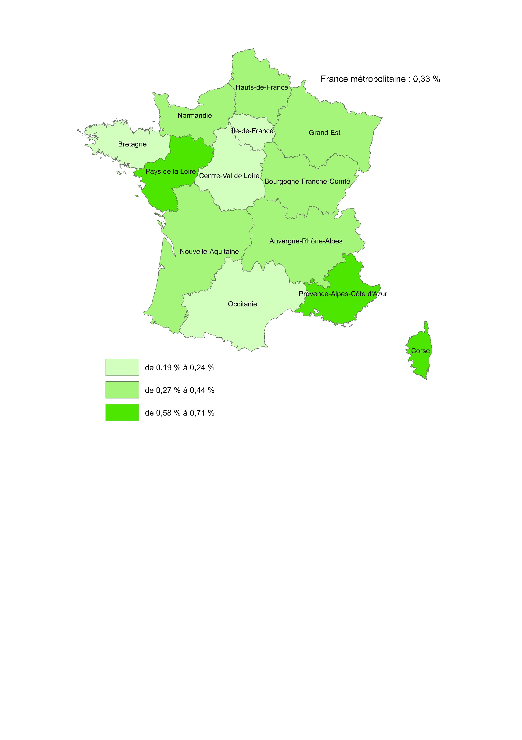
 | Île-de-France | 0.21%
 | Centre-Val de Loire | 0.19%
 | Bourgogne-Franche-Comté | 0.24%
 | Normandie | 0.27%
Provence-Alpes-Côte d'Azur : 0,71 %
 | Hauts-de-France | 0.37%
 | Grand Est | 0.44%
 | Pays de la Loire | 0.58%
 | Bretagne | 0.23%
 | Nouvelle-Aquitaine | 0.28%
 | Occitanie | 0.24%
 | Auvergne-Rhône-Alpes | 0.38%
 | Provence-Alpes-Côte d'Azur | 0.71%
 | Corse | 0.68%
 | France métropolitaine | 0.33%
 | France de province | 0.42%
 | Source : fichier statistique SIPSI, DGT-Dares. Calculs : Dreets Paca, Sese.

Taux de recours

Source : fichier statistique SIPSI, DGT-Dares. Calculs : Dreets Paca, Sese.

Figure 6
IV. Répartition des travailleurs détachés par nationalité
retour sommaire

Répartition des travailleurs détachés par nationalité en Provence-Alpes-Côte d'Azur, en 2021 (donneés brutes, en %)
Portugal | 0.17698880885
Italie | 0.12596264757
Maroc | 0.093066434776
Roumanie | 0.086907312319
Espagne | 0.077383022571
France | 0.054211701336
Pologne | 0.045904209897
Sénégal | 0.043889274362
Equateur | 0.037096358654
Brésil | 0.022027507809
Autres | 0.23656272186

Source : fichier statistique SIPSI, DGT-Dares. Calculs : Dreets Paca, Sese.

Répartition des travailleurs détachés par nationalité en Provence-Alpes-Côte d'Azur, en 2021 (donneés brutes, en %)

 | Nombre | Répartition (en %)
Portugal | 1,580 | 17.7
Italie | 1,125 | 12.6
Maroc | 831 | 9.3
Roumanie | 776 | 8.7
Espagne | 691 | 7.7
France | 484 | 5.4
Pologne | 410 | 4.6
Sénégal | 392 | 4.4
Equateur | 331 | 3.7
Brésil | 197 | 2.2
Autres pays | 2,112 | 23.7
dont Ukraine | 164 | 1.8
Allemagne | 129 | 1.4
Chine | 104 | 1.2
Cap-vert | 98 | 1.1
Mali | 89 | 1.0
Bulgarie | 82 | 0.9
Lituanie | 78 | 0.9
Bolivie, l'état plurinational de | 77 | 0.9
Pays-bas | 75 | 0.8
Belgique | 72 | 0.8
Royaume-uni | 67 | 0.8
Slovaquie | 66 | 0.7
Tunisie | 59 | 0.7
Lettonie | 57 | 0.6
Croatie | 54 | 0.6
Algérie | 53 | 0.6
Hongrie | 48 | 0.5
Albanie | 46 | 0.5
Grèce | 44 | 0.5
Pérou | 41 | 0.5
Inde | 37 | 0.4
Angola | 33 | 0.4
Colombie | 33 | 0.4
Guinée-bissau | 31 | 0.4
Turquie | 29 | 0.3
Guinée | 26 | 0.3
Gambie | 26 | 0.3
Bosnie-herzégovine | 18 | 0.2
Corée, république de | 18 | 0.2
Tchèque, république | 18 | 0.2
Bangladesh | 17 | 0.2
Paraguay | 17 | 0.2
Moldova, république de | 16 | 0.2
Russie, fédération de | 15 | 0.2
Mauritanie | 15 | 0.2
États-unis | 12 | 0.1
Serbie | 12 | 0.1
Sahara occidental | 11 | 0.1
Bélarus | 10 | 0.1
Égypte | 10 | 0.1
Ghana | 10 | 0.1
Sao tomé-et-principe | 9 | 0.1
Estonie | 8 | 0.1
Venezuela, république bolivarienne du | 8 | 0.1
Suisse | 8 | 0.1
Burkina faso | 8 | 0.1
Autriche | 8 | 0.1
Nicaragua | 7 | 0.1
Côte d'ivoire | 7 | 0.1
Honduras | 7 | 0.1
Dominicaine, république | 6 | 0.1
Comores | 6 | 0.1
Kosovo | 5 | 0.1
Finlande | 5 | 0.1
Argentine | 5 | 0.1
Cameroun | 5 | 0.1
Liban | 5 | 0.1
Irlande | 5 | 0.1
Total | 8,928 | 100.0
Source : fichier statistique SIPSI, DGT-Dares. Calculs : Dreets Paca, Sese.

Focus Modèles de détachement
V. Modèles de détachement
retour sommaire

Répartition des travailleurs détachés par modèle de détachement, en 2021 (données brutes, en %)

En Provence-Alpes-Côte d'Azur, ensemble des secteurs d'activité | En France métropolitaine, ensemble des secteurs d'activité
M1 | 46.4%
M2 | 8.2%
M3 | 45.3%
M1 | 61.5%
M2 | 14.6%
M3 | 23.9%

En Provence-Alpes-Côte d'Azur, agriculture | En France métropolitaine, agriculture
M1 | 2.80
M2 | 0.08
M3 | 97.13
M1 | 12.37
M2 | 1.59
M3 | 86.04

Source : fichier statistique SIPSI, DGT-Dares. Calculs : Dreets Paca, Sese.

Focus Monaco
VI. Le cas monégasque
retour sommaire

Répartition des travailleurs détachés par la nationalité des entreprises dans les Alpes-Maritimes, en 2021 (données brutes, en %)
Monaco | 54%
Italie | 16%
Portugal | 9%
Roumanie | 3%
Lituanie | 3%
Espagne | 3%
Pologne | 3%
Lettonie | 2%
Allemagne | 1%
Pays-Bas | 1%
Autres pays | 5%

Source : fichier statistique SIPSI, DGT-Dares. Calculs : Dreets Paca, Sese.

Répartition des travailleurs détachés par la nationalité des entreprises dans les Alpes-Maritimes, en 2021 (données brutes, en %)

 | Nombre | Répartition (en %)
Monaco | 1,396 | 53.7
Italie | 417 | 16.0
Portugal | 224 | 8.6
Roumanie | 90 | 3.5
Lituanie | 90 | 3.5
Espagne | 85 | 3.3
Pologne | 77 | 3.0
Lettonie | 59 | 2.3
Allemagne | 21 | 0.8
Pays-bas | 18 | 0.7
Autres pays | 18 | 4.7
dont Belgique | 16 | 0.6
Bulgarie | 16 | 0.6
Croatie | 14 | 0.5
Slovaquie | 12 | 0.4
Royaume-uni | 11 | 0.4
Estonie | 8 | 0.3
Tchèque, république | 8 | 0.3
Total | 2,599 | 100.0
Source : fichier statistique SIPSI, DGT-Dares. Calculs : Dreets Paca, Sese.

